상품제안서
[카스] 대형 LCD 디스플레이 디지털 체중계 | 상품코드: F22655

 |  |  |  |  |  |  | 02-412-0044 | www.easy1.co.kr
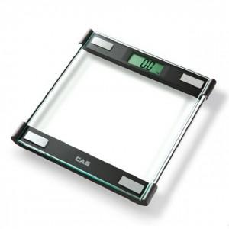

【상세/제작정보】

【인쇄/포장옵션】 | / 종이케이스포함

【공급단가】 | 수량 | 30~ | 100~ | 500~ | 1,000~ | 2,000~
*VAT별도 | 단가 | 20,250원 | 19,500원 | 18,750원 | 18,000원 | 17,550원

【상품 URL】 | https://easy1.co.kr:443/src/goods_detail.php?gdno=22655

